BUG-1FW
ID | BUG-1FW
Date | 2021-02-09
Reporter | Lendiel Nataliia
Asagnee | Serhi Lozytskyi

Summary | Не открывается вкладка "життя компанії" при просмотре top level menu Блог на стартовой странице
Severity | Major
Priority | Must fix

Precondition: | Перейти на страницу https://blog.jungo.dev/uk/
Steps to reproduce (STR) | 1) В правом верхнем углу выбрать украинский язык UA 2) В блоке Гарячі теми выбрать вкладку #Життя компанії
Actual Result (AR) | Открывается страница с сообщением Страница не найдена!
Expected Result | Должна открыться страница с описанием темы #Життя компанії
Postcondition | Закрыть вкладку
Attachment | 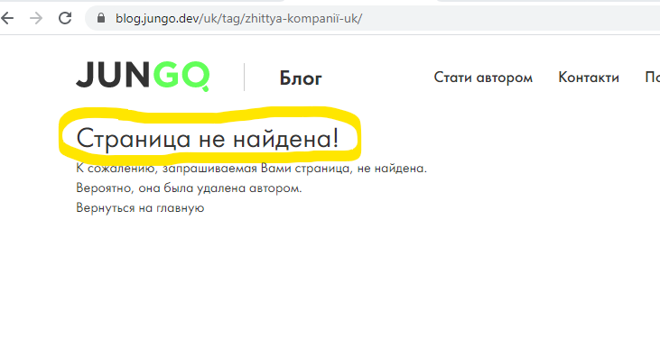

BUG-2FW
ID | BUG-2FW
Date | 2021-02-09
Reporter | Lendiel Nataliia
Asagnee | Serhi Lozytskyi

Summary | Не сохраняется пароль при редактировании настройки аккаунта на странице пользователя
Severity | Major
Priority | Must fix

Precondition: | Залогиниться под пользователем vnq0v@vmani.com (пароль: 321321321) на странице https://jungo.dev/ru/auth/register?role=candidate
Steps to reproduce (STR) | 1. На стартовой странице JunGo в правом верхнем углу перейти на вкладку Мой профиль - Управление аккаунтом 2. Нажать кнопку Редактировать на страке Label Пароль 3. Ввести старый пароль в поле Старый пароль 321321321 4. Нажать на глазик для проверки 5. Ввести новый пароль в поле Новый пароль 123123123 6. Нажать на глазик для проверки 7. Повторно ввести новый пароль в поле Новый пароль 123123123 8. Нажать на кнопку Сохранить
Actual Result (AR) | При нажатии на кнопку Сохранить должно появиться сообщение о смене пароля
Expected Result | При нажатии на кнопку сообщение не отображается, заполненная форма Pop-up не исчезает
Postcondition | Выйти из учетной записи
Attachment | 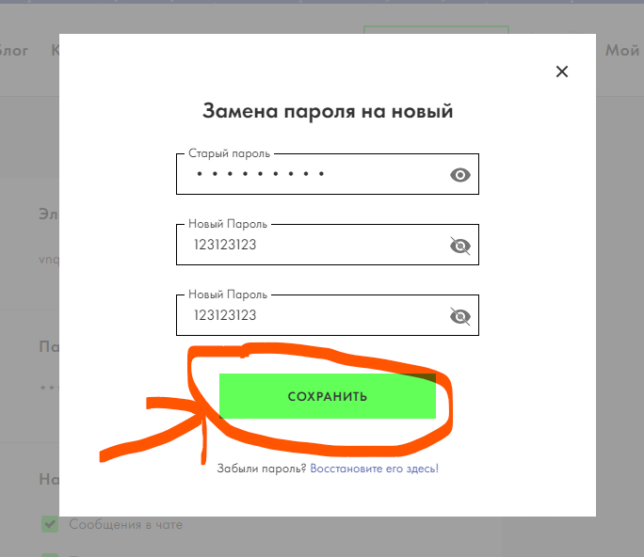

BUG-3FW
ID | BUG-3FW
Date | 2021-02-09
Reporter | Lendiel Nataliia
Asagnee | Serhi Lozytskyi

Summary | Нет возможности выбора темы событий из Dropdown list при нажатии на Dropdown list на форме создания события
Severity | Normal
Priority | Must fix

Precondition: | Залогиниться под пользователем 8ssol@wimsg.com (пароль: 321321321) на странице https://jungo.dev/ru/auth/register?role=candidate
Steps to reproduce (STR) | 1. На стартовой странице в Header выбрать вкладку Блог 2. В top-level menu выбрать События 3. На баннере нажать кнопку Создать событие 4. На форме создать событие открыть Dropdown list Темы события
Actual Result (AR) | Dropdown list открывается только с возможностью выбора одного события HTML
Expected Result | При нажатии на Dropdown list открывается возможность выбора из множества событий
Postcondition | Удалить учетную запись
Attachment | 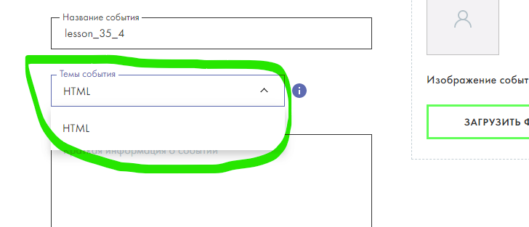

BUG-4FW
ID | BUG-4FW
Date | 2021-02-09
Reporter | Lendiel Nataliia
Asagnee | Serhi Lozytskyi

Summary | Не авторизуется аккаунт при нажатии на кнопку войти через Facebook на форме регистрации
Severity | Normal
Priority | Must fix

Precondition: | 1. Залогиниться на Facebook 2. Перейти на вкладку https://jungo.dev/auth/register?role=candidate
Steps to reproduce (STR) | 1. Выбрать вкладку Я ищу работу 2. Под формой регистрации нажать на кнопку Войти через Facebook
Actual Result (AR) | При нажатии на кнопку нет никакой реакции системы.
Expected Result | При нажатии на кнопку должно открываться окно с возможностью выбора аккаунта Facebook для возможного входа на сайт
Postcondition | Выйти из учетной записи
Attachment | 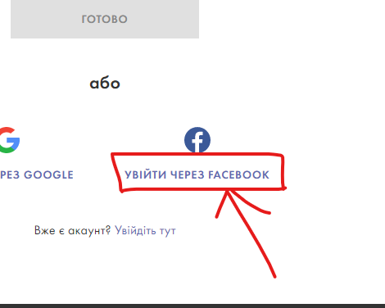

BUG-5FW
ID | BUG-5FW
Date | 2021-02-09
Reporter | Lendiel Nataliia
Asagnee | Serhi Lozytskyi

Summary | Дублирование названия кнопок при просмотре подраздела Горячие кнопки в разделе Блог
Severity | Major
Priority | Must fix

Precondition: | Перейти на страницу https://blog.jungo.dev/
Steps to reproduce (STR) | 1. В парвом верхнем углу выбрать русский язык 2. Под Image Carousel найти label с названием Горячие темы 3. Под label с названием Горячие темы кнопки отображаются на двух языках
Actual Result (AR) | Отображается 7 кнопок с названием: #ЖИЗНЬ КОМПАНИИ #ЖИТТЯ КОМПАНІЇ #ЗАЙТИ В ІТ #РАБОТОДАТЕЛЮ #РИНОК ІТ #РОБОТОДАВЦЮ #РЫНОК ІТ
Expected Result | Под label с названием Горячие темы при выборе русского языка должно находиться 4 кнопки: #ЖИЗНЬ КОМПАНИИ #ЗАЙТИ В ІТ #РАБОТОДАТЕЛЮ #РЫНОК ІТ
Postcondition | Закрыть страницу
Attachment | 